CONTROL DE ASISTENCIA
 |  |  |  |  |  |  |  |  | 0.6

MINICODIGO | 380 | MINICODIGO |  | MINICODIGO |  | MINICODIGO
CODIGO | 380 | CODIGO |  | CODIGO |  | CODIGO |  | CODIGO
MODELO | LS9 | MODELO |  | MODELO |  | MODELO |  | MODELO
OFERTA1 |  |  |  | OFERTA2
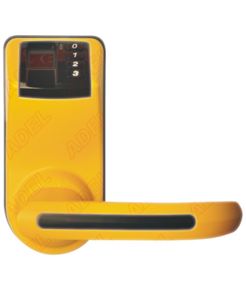
PRECIO | S/.608.00 | PRECIO | S/.0.00 | PRECIO | S/.0.00 | PRECIO | S/.0.00 | PRECIO | S/.0.00
CARACTERISTICAS |  | CARACTERISTICAS |  | CARACTERISTICAS |  | CARACTERISTICAS |  | CARACTERISTICAS
Modo de Identificacion | Huella Digital, Contraseña , llave mecanica |  |  |  |  |  |  | Capacidad de Reconocer Huellas dactilares | NO
Capacida de Huellas | 120
Voltaje de Trabajo | 4 pilas alacalinas de 1.5 V AA
Alimentacion Externa | Bateria de 9V

CONTENIDO DEL PAQUETE |  | CONTENIDO DEL PAQUETE |  | CONTENIDO DEL PAQUETE |  | CONTENIDO DEL PAQUETE |  | CONTENIDO DEL PAQUETE
Chapa Frontal (Incluyendo el empaque de Goma)
Chapa Inferior(Incluyendo el empaque de Goma)
Tabular Latch Mortise
Strike Plate
Strike Box
2 Llaves mecanicas
Manual de Usuario
4 pilas AA

OTRAS CARACTERISTICAS |  | OTRAS CARACTERISTICAS |  | OTRAS CARACTERISTICAS |  | OTRAS CARACTERISTICAS |  | OTRAS CARACTERISTICAS

MINICODIGO |  | MINICODIGO |  | MINICODIGO |  | MINICODIGO |  | MINICODIGO
CODIGO |  | CODIGO |  | CODIGO |  | CODIGO |  | CODIGO
MODELO |  | MODELO |  | MODELO |  | MODELO |  | MODELO
 |  | OFERTA3

PRECIO | S/.0.00 | PRECIO | S/.0.00 | PRECIO | S/.0.00 | PRECIO | S/.0.00 | PRECIO | S/.0.00
CARACTERISTICAS |  | CARACTERISTICAS |  | CARACTERISTICAS |  | CARACTERISTICAS |  | CARACTERISTICAS

CONTENIDO DEL PAQUETE |  | CONTENIDO DEL PAQUETE |  | CONTENIDO DEL PAQUETE |  | CONTENIDO DEL PAQUETE |  | CONTENIDO DEL PAQUETE

OTRAS CARACTERISTICAS |  | OTRAS CARACTERISTICAS |  | OTRAS CARACTERISTICAS |  | OTRAS CARACTERISTICAS |  | OTRAS CARACTERISTICAS

